Estadísticas
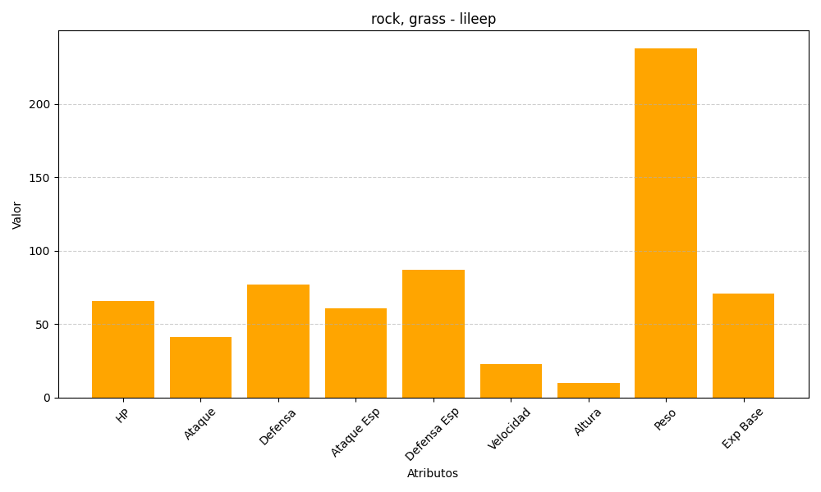
ID | Nombre | Tipo | HP | Ataque | Defensa | Ataque Especial | Defensa Especial | Velocidad | Altura | Peso | Experiencia Base
345 | lileep | rock, grass | 66 | 41 | 77 | 61 | 87 | 23 | 10 | 238 | 71

